Oppskrift
Thai filet wokThai filet wok
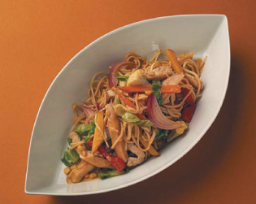

Legg nudlene i varmt vann, og la dette ligge i 15 minutter. Hell av vannet. Varm opp oljen, og fres kylling og rødløk lett noen minutter. Tilsett resten av ingrediensene inkludert nudler, rør godt om og varm det hele opp. Benytt gjerne gastronormbakk i konveksjonsovn. Legg nudlene i varmt vann, og la dette ligge i 15 minutter. Hell av vannet. Varm opp oljen, og fres kylling og rødløk lett noen minutter. Tilsett resten av ingrediensene inkludert nudler, rør godt om og varm det hele opp. Benytt gjerne gastronormbakk i konveksjonsovn.
Number of servingsNumber of servings | 1
EPDEPD | ProductProduct | Per servingPer serving |  | TotalTotal |  | QtyPerPackQtyPerPack | PackSizePackSize | PackUnitPackUnit | PackagingPackaging | ItemsItems
 | Blue Dragon Eggnudler Blue Dragon Eggnudler | 0.05 | kgkg | 0 | kgkg |  |  |  |  | 0
590836590836 | Olivenolje Olivenolje | 0.005 | ll | 0 | ll | 4 | 5 | ll | 4x5l4x5l | 0
 | Wokgrønnsaker Wokgrønnsaker | 0.05 | kgkg | 0 | kgkg |  |  |  |  | 0
11614881161488 | Woksaus Mild Curry *(Gluten,Hvete gluten,Melk,Selleri,Soya,kan inneholde spor av Nøtter,Kasjunøtter)Woksaus Mild Curry *(Gluten,Hvete gluten,Melk,Selleri,Soya,kan inneholde spor av Nøtter,Kasjunøtter) | 0.05 | ll | 0 | ll | 6 | 1 | ll | 6x1l6x1l | 0
 | Kyllingfilet, strimler Kyllingfilet, strimler |  |  | 0 |  |  |  |  |  | 0
 | Rødløk, strimler Rødløk, strimler |  |  | 0 |  |  |  |  |  | 0
25571222557122 | Paprika Rød Grillet Paprika Rød Grillet | 0.02 | kgkg | 0 | kgkg | 6 | 1 | kgkg | 6x1kg6x1kg | 0
 | Kinakål, snittet Kinakål, snittet |  |  | 0 |  |  |  |  |  | 0

 | * Allergens* Allergens

